Test 1
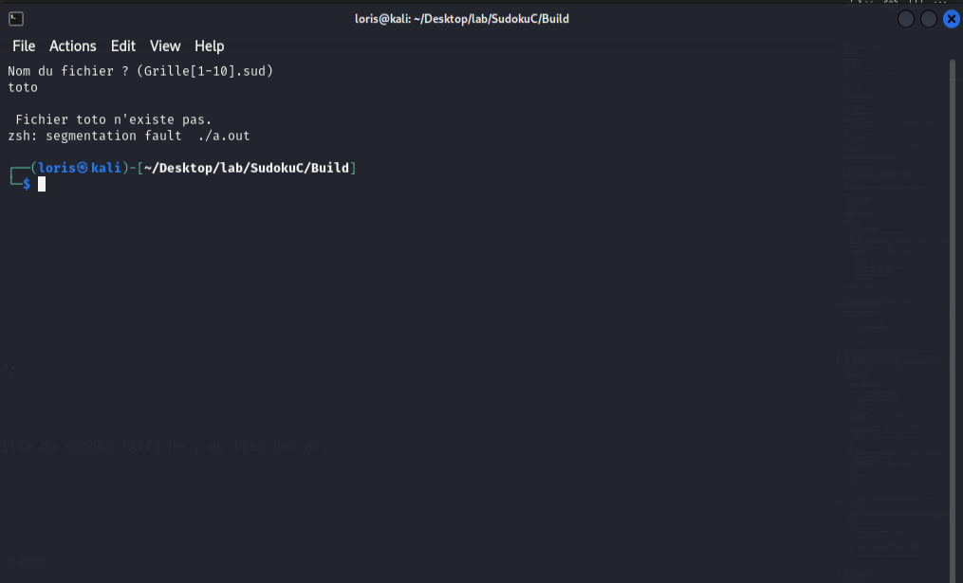
Identification du test | Chargement du fichier
Contexte d’exécution | Au début du programme
Étapes de test à effectuer | Vous aurez à entrez le nom de la grille que vous voulez complété sous cette forme "grilleX.sud" X étant un nombre entre 1 et 10.
Numéro du cas | Données de test | Résultats attendus | Résultats obtenus | Résultat du test (réussi ou non).
Cas 1 | Grille4.sud | 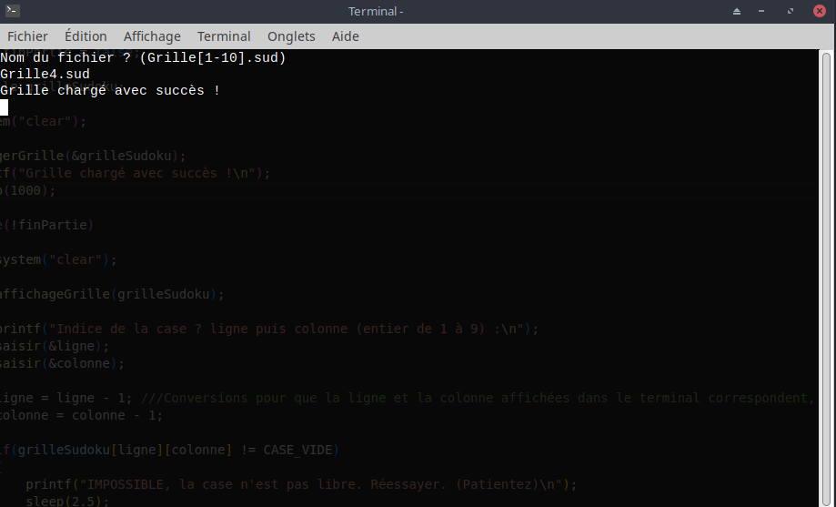 Grille chargée avec succès et poursuit le programme |  | Réussi
Cas 2 | toto.txt | 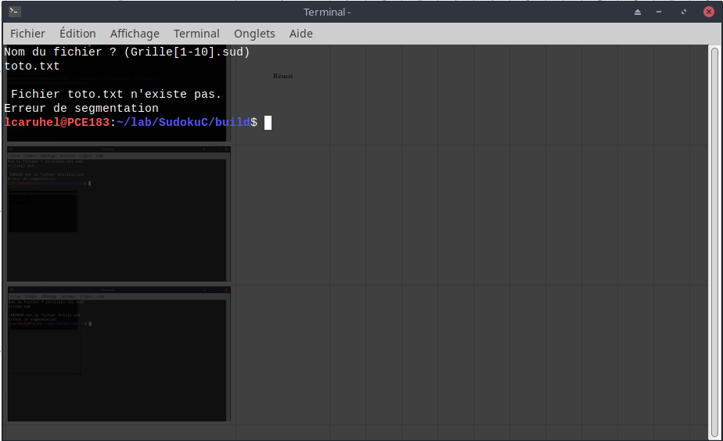 Message d'erreur : "Fichier saisie n'existe pas" |  | Réussi
Cas 3 | Grille12.sud | 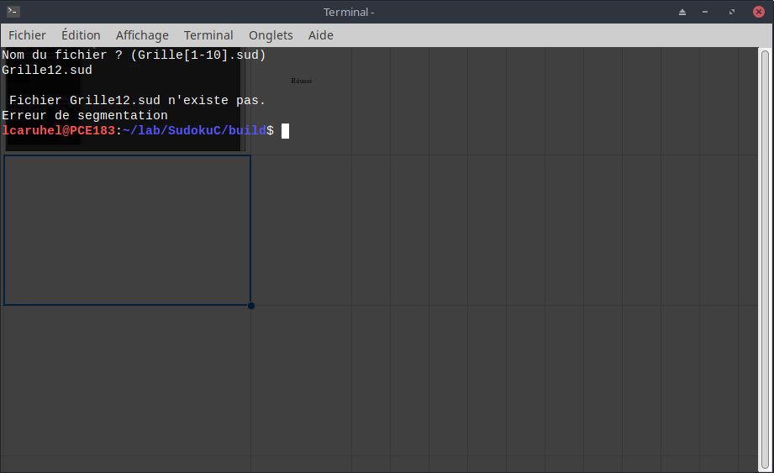 Message d'erreur : "Fichier saisie n'existe pas" |  | Réussi
Cas 4 | Grille.sud | 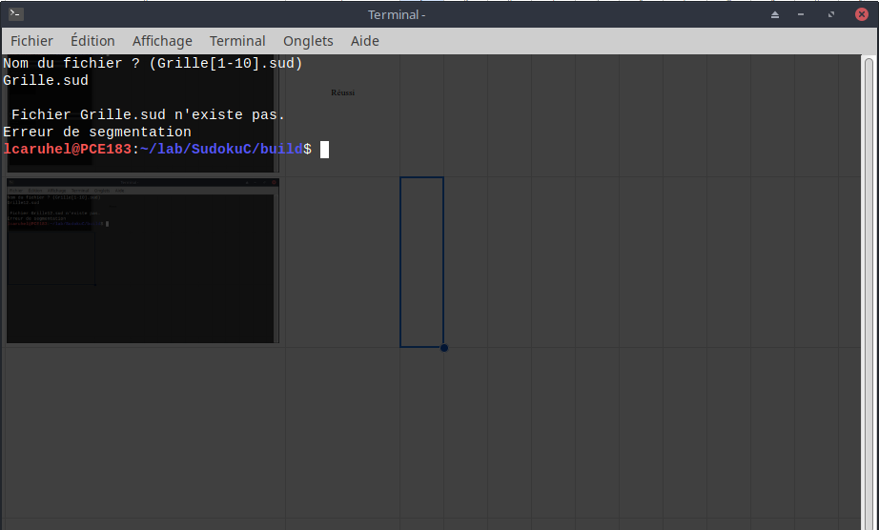 Message d'erreur : "Fichier saisie n'existe pas" |  | Réussi
Cas 5 | Grille4 | 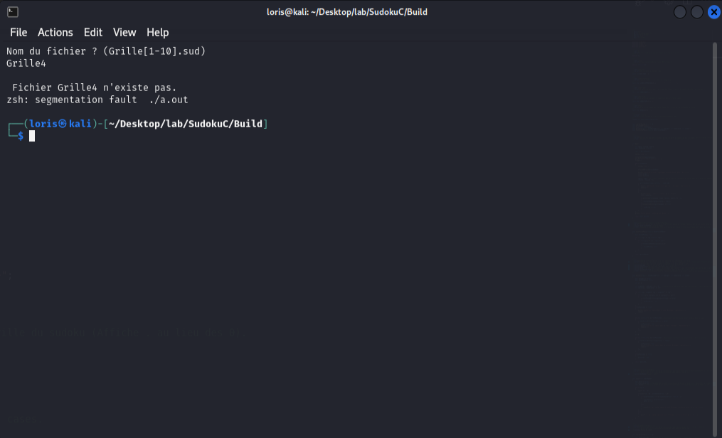 Message d'erreur : "Fichier saisie n'existe pas" |  | Réussi
Cas 6 | Toto.sud |  Message d'erreur : "Fichier saisie n'existe pas" |  | Réussi
Cas 7 | 1234 | 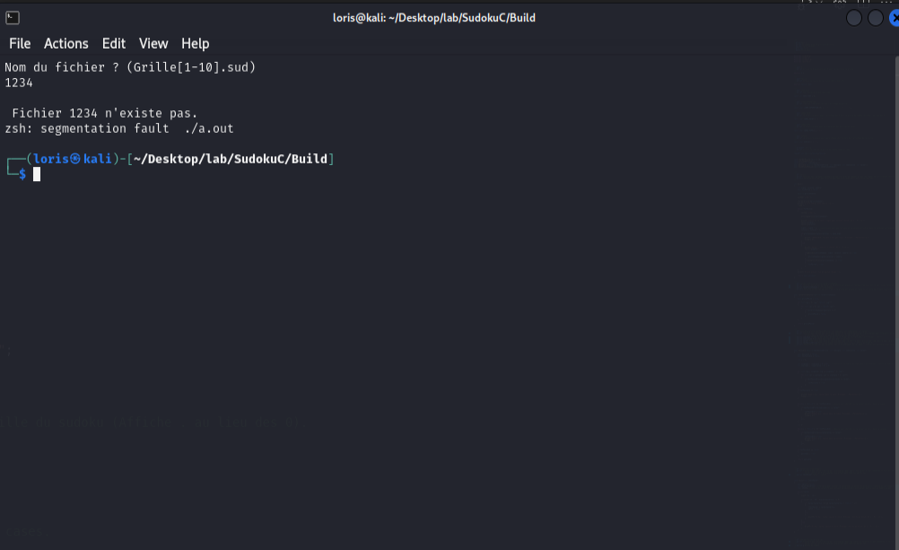 Message d'erreur : "Fichier saisie n'existe pas" |  | Réussi
Cas 8 | toto | Message d'erreur : "Fichier saisie n'existe pas" |  | Réussi
Cas 9
Cas 10

Test 2
Identification du test | Affichage de la grille
Contexte d’exécution | Après avoir vérifié que le nom de la grille donné est bon et que le fichier à bien chargé. Et affiche la grille après que l'utilisateur est rentré un chiffre et affiche la grille modifié en conséquence.
Étapes de test à effectuer | Rien à faire cette étape se fera toute seule
Numéro du cas | Données de test | Résultats attendus | Résultats obtenus | Résultat du test (réussi ou non).
Cas 1 | Suite à la sélection de la grille. | Affichage de la grille sélectionné. | 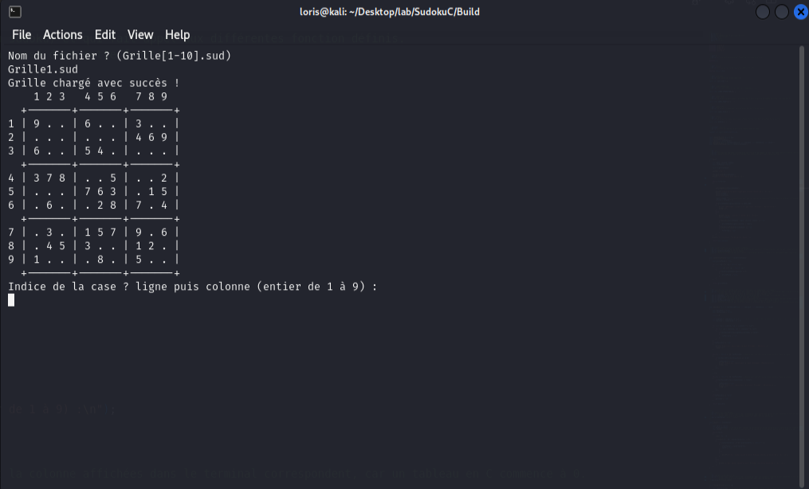 | Réussi
Cas 2 | Suite aux modifications de l'utilisateur. | 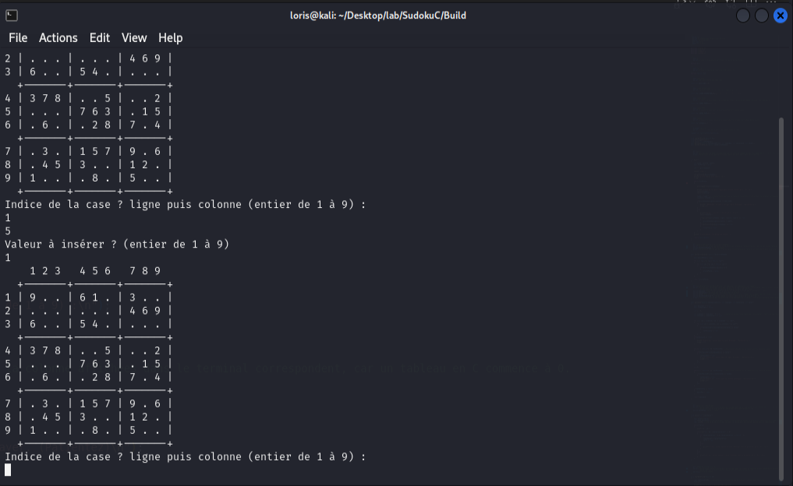 Affichage de la grille avec les modifiacations donné. |  | Réussi
Cas 3 | Grille complété | Affichage de la grille complètement remplis suite à toutes les modifications de l'utilisateur durant tout le jeux. | 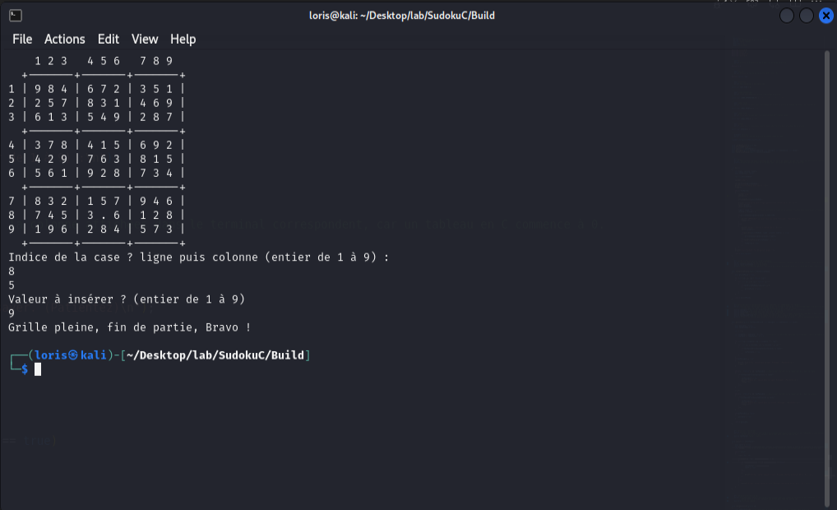 | Réussi
Cas 4
Cas 5
Cas 6
Cas 7
Cas 8
Cas 9
Cas 10

Test 3
Identification du test | Saisie coordonnées d’une case
Contexte d’exécution | Soit après l'affichage de la grille au premier tour ou pas pour la saisie de la ligne. Ou soit après la saisie de la ligne pour demander la colonne.
Étapes de test à effectuer | Vous aurez à rentrer 2 chiffres compris entre 1 et 9 pour sélectionner la case que vous voulez remplir.
Numéro du cas | Données de test | Résultats attendus | Résultats obtenus | Résultat du test (réussi ou non).
Cas 1 | 1 et 5 | Sélectionne correctement la case | 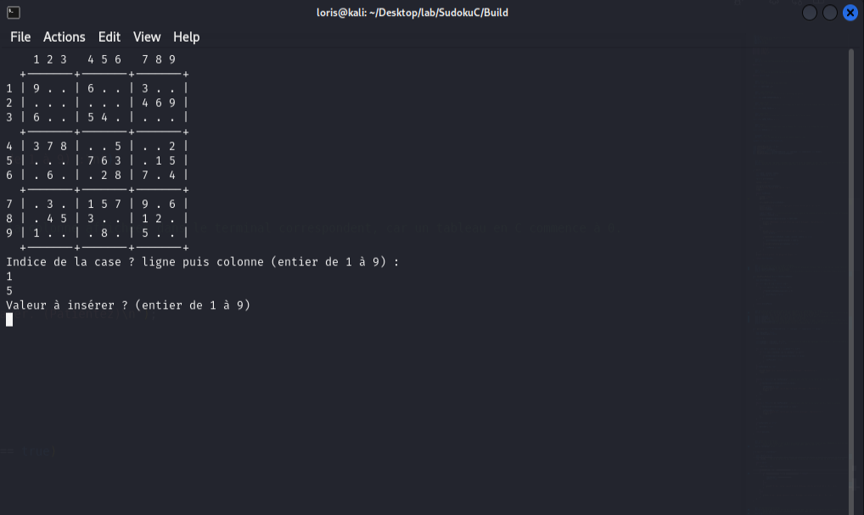 | Réussi
Cas 2 | 10 et 7 | Message d'erreur (entrez des chiffres entier dans l'intervalle demandé) et redemande | 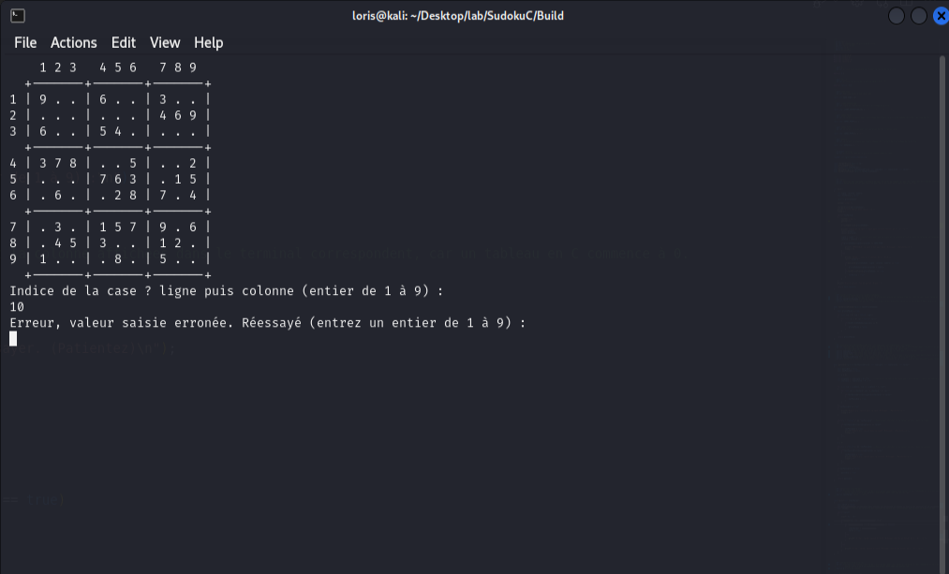 | Réussi
Cas 3 | a et 5 | 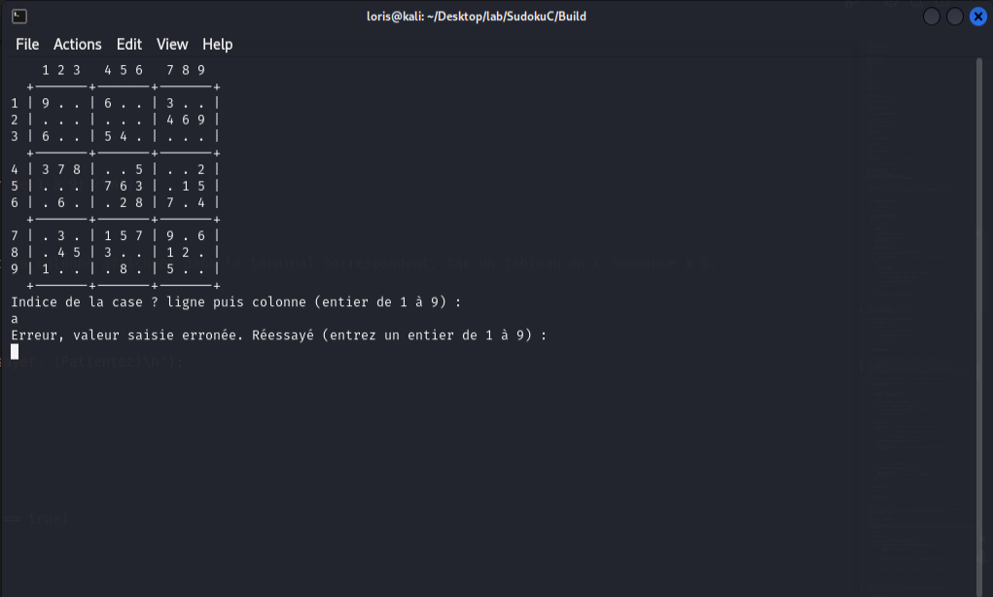 Message d'erreur (entrez des chiffres entier dans l'intervalle demandé) et redemande |  | Réussi
Cas 4 | "+" et 5 | Message d'erreur (entrez des chiffres entier dans l'intervalle demandé) et redemande | 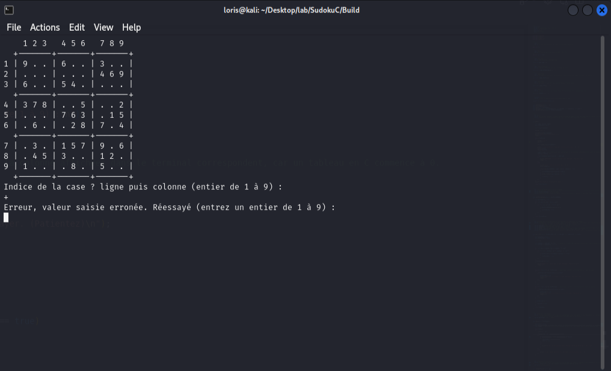 | Réussi
Cas 5 | -4 et 6 | Message d'erreur (entrez des chiffres entier dans l'intervalle demandé) et redemande |  | Réussi
Cas 6 | 4.5 et 3 | 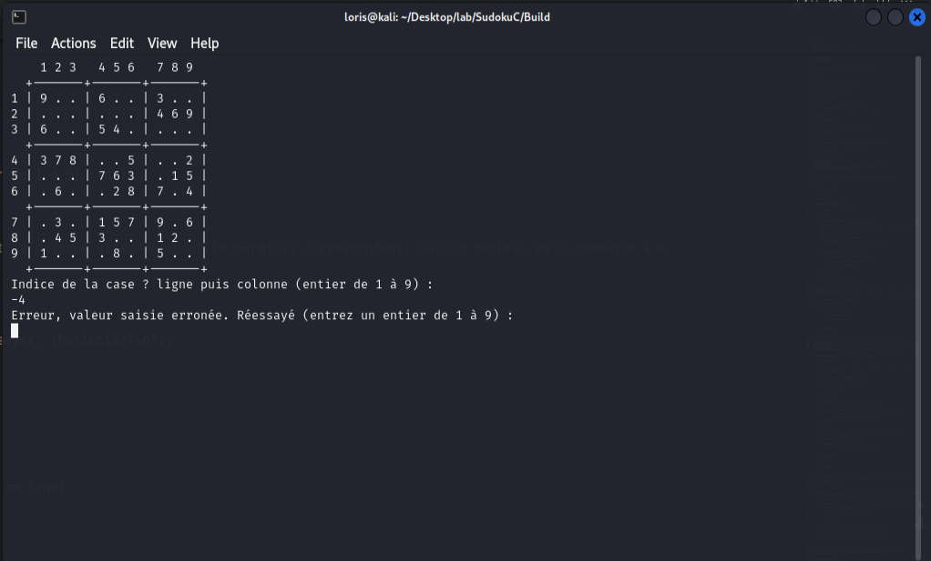 Message d'erreur (entrez des chiffres entier dans l'intervalle demandé) et redemande | 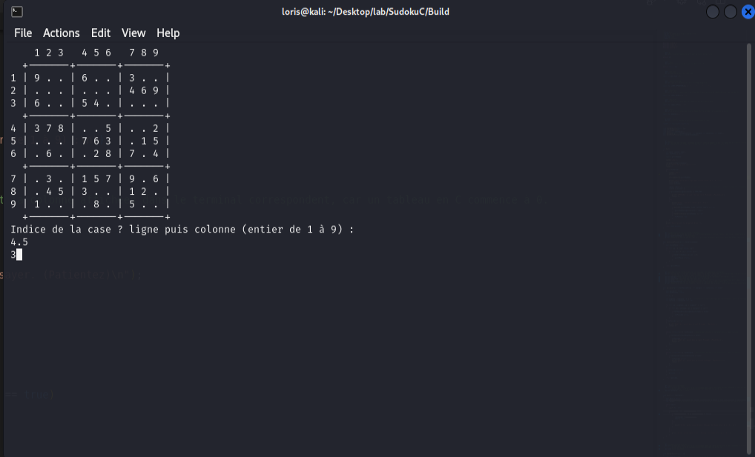 | Non réussi
Cas 7
Cas 8
Cas 9
Cas 10

Test 4
 | Saisie valeur à insérer
Contexte d’exécution | Après avoir sélectionné la case voulu par l'utilisateur
Étapes de test à effectuer | Saisir un chiffre entier compris entre 1 et 9
Numéro du cas | Données de test | Résultats attendus | Résultats obtenus | Résultat du test (réussi ou non).
Cas 1 | 5 | 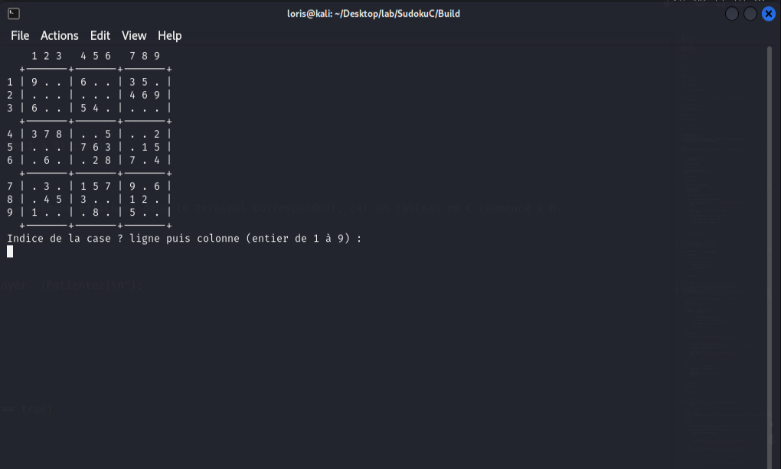 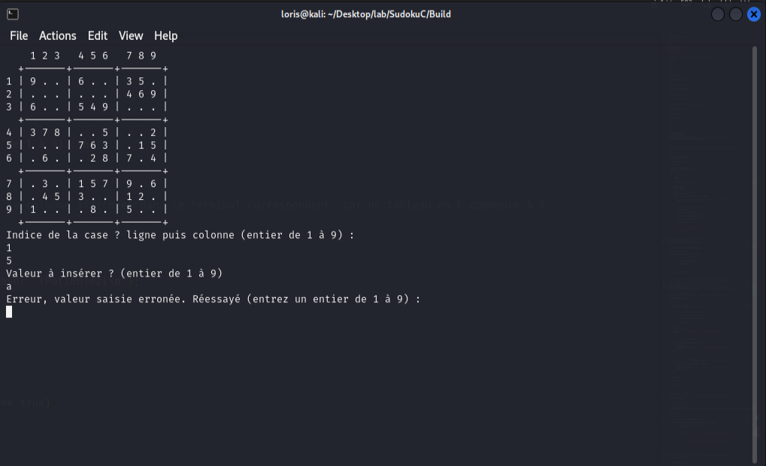 Place le chiffre sans message d'erreur |  | Résussi | 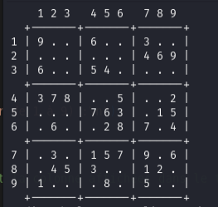 | Grille1 vide utilisé lors des test ici
Cas 2 | 9 | 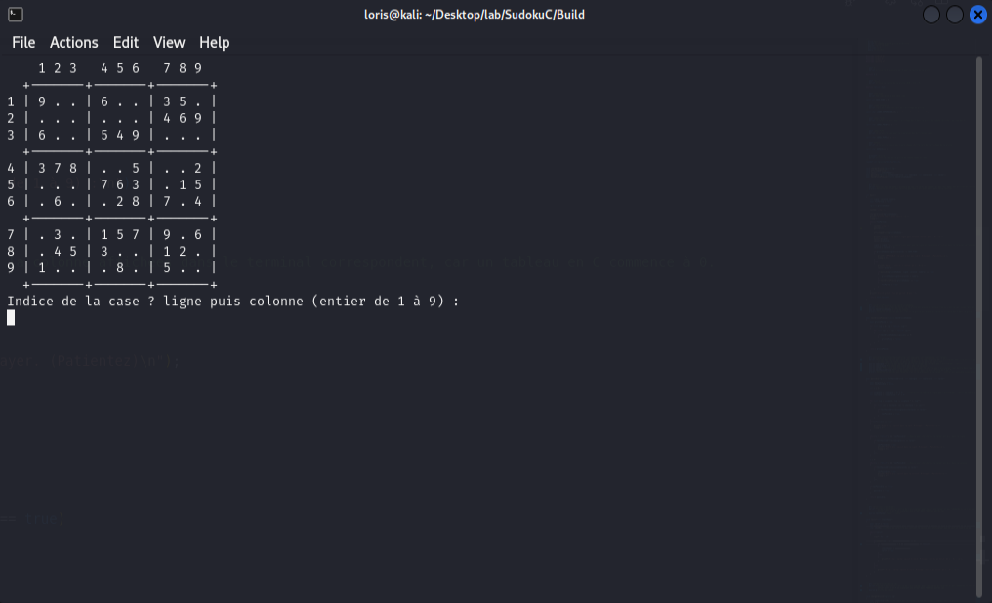 Message d'erreur (entrez des chiffres entier dans l'intervalle demandé) et redemande |  | Non résussi Erreur de ma part cela devrait fonctionner car l'utilisateur peut rentrer 9 comme valeur
Cas 3 | a | Message d'erreur (entrez des chiffres entier dans l'intervalle demandé) et redemande |  | Résussi
Cas 4 | "+" | 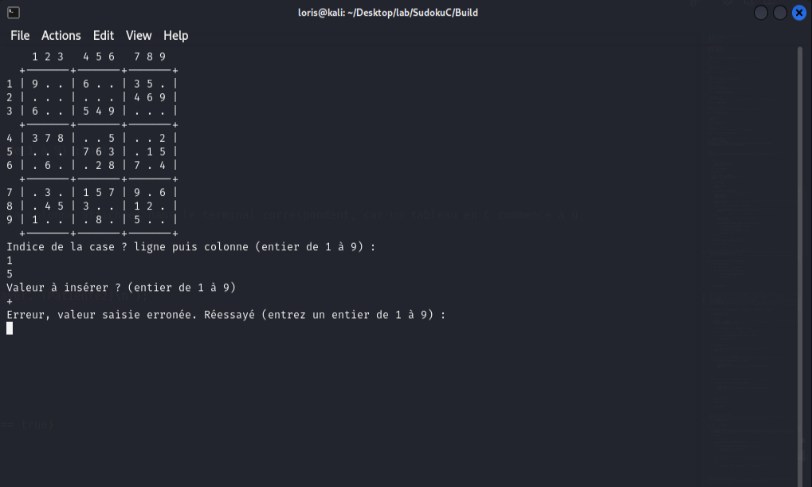 Message d'erreur (entrez des chiffres entier dans l'intervalle demandé) et redemande |  | Résussi
Cas 5 | -4 | 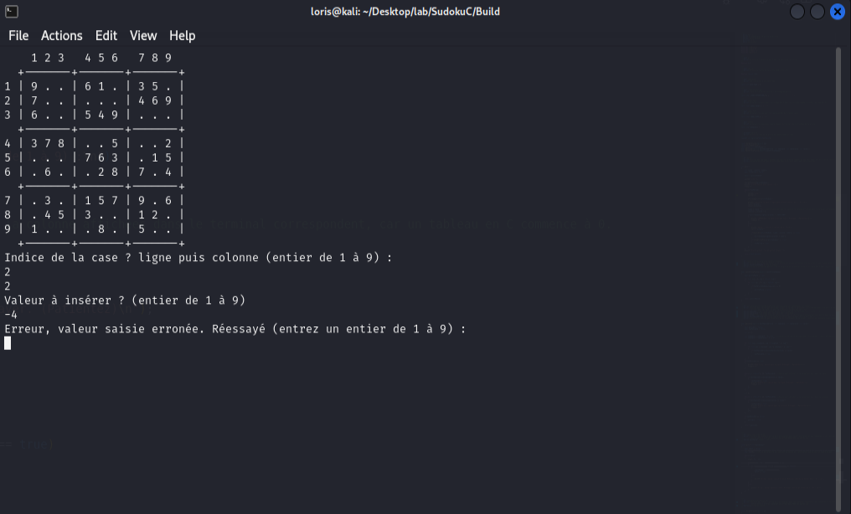 Message d'erreur (entrez des chiffres entier dans l'intervalle demandé) et redemande |  | Résussi
Cas 6 | 2023-05-04 | 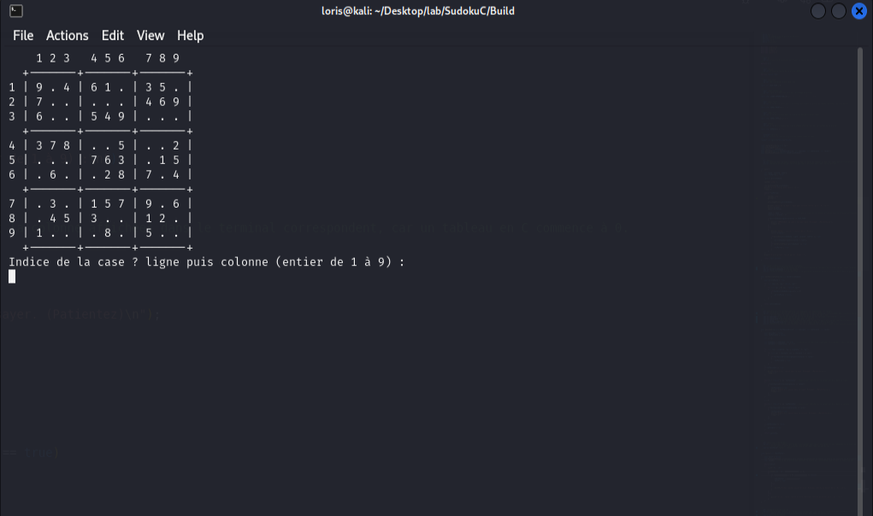 Message d'erreur (entrez des chiffres entier dans l'intervalle demandé) et redemande |  | Non résussi Place le chiffre 4 alors qu'il devrait mettre un message d'erreur
Cas 7
Cas 8
Cas 9
Cas 10

